1～3
2024-05-22
 | 1．トップ画面：ナビバーのログアウトリンクをクリック

1．確認画面が表示され、「本当にログアウトしてもよろしいですか？」とメッセージが、その右下にOKボタンとキャンセルボタンが表示されていること。

 | 2．トップ画面：ナビバーのログアウトリンクをクリック後、OKボタンをクリック



2．ログイン画面が表示され、タイトル下部に「ログアウトしました。」とメッセージが表示されていること。

 | 3．トップ画面：ナビバーのログアウトリンクをクリック後、キャンセルボタンをクリック

3．確認画面が非表示になり、トップ画面がそのまま表示されていること。

4～6
2024-05-22
 | 4．加入者検索画面：ナビバーのログアウトリンクをクリック

4．確認画面が表示され、「本当にログアウトしてもよろしいですか？」とメッセージが、その右下にOKボタンとキャンセルボタンが表示されていること。

 | 5．加入者検索画面：ナビバーのログアウトリンクをクリック後、OKボタンをクリック

5．ログイン画面が表示され、タイトル下部に「ログアウトしました。」とメッセージが表示されていること。

 | 6．加入者検索画面：ナビバーのログアウトリンクをクリック後、キャンセルボタンをクリック

6．確認画面が非表示になり、加入者検索画面がそのまま表示されていること。

7～9
2024-05-22
 | 7．加入者検索結果画面：ナビバーのログアウトリンクをクリック

7．確認画面が表示され、「本当にログアウトしてもよろしいですか？」とメッセージが、その右下にOKボタンとキャンセルボタンが表示されていること。

 | 8．加入者検索結果画面：ナビバーのログアウトリンクをクリック後、OKボタンをクリック

8．ログイン画面が表示され、タイトル下部に「ログアウトしました。」とメッセージが表示されていること。

 | 9．加入者検索結果画面：ナビバーのログアウトリンクをクリック後、キャンセルボタンをクリック

9．確認画面が非表示になり、加入者検索結果画面がそのまま表示されていること。

10～12
2024-05-22
 | 10．加入者新規追加画面：ナビバーのログアウトリンクをクリック

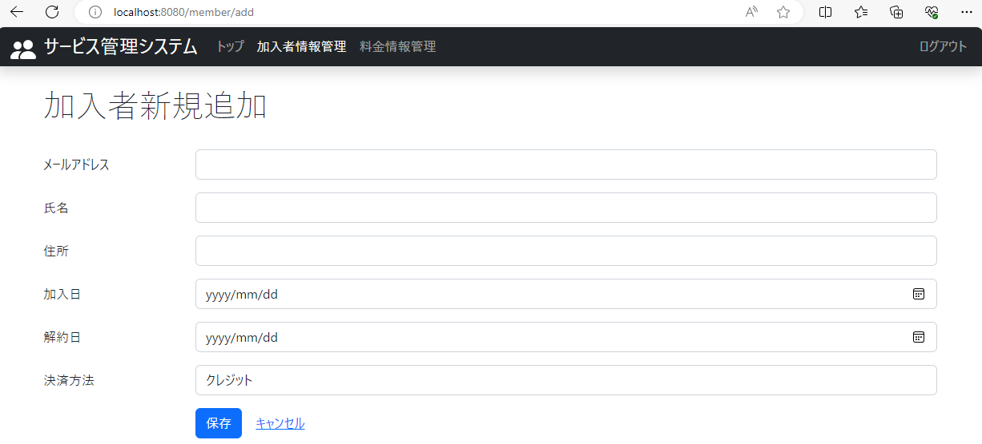

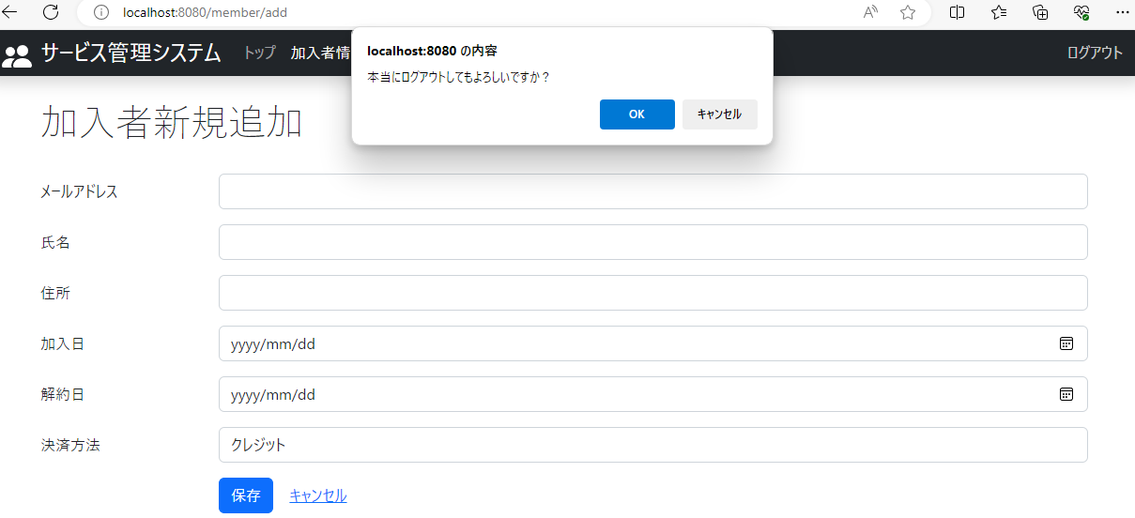

10．確認画面が表示され、「本当にログアウトしてもよろしいですか？」とメッセージが、その右下にOKボタンとキャンセルボタンが表示されていること。

 | 11．加入者新規追加画面：ナビバーのログアウトリンクをクリック後、OKボタンをクリック

11．ログイン画面が表示され、タイトル下部に「ログアウトしました。」とメッセージが表示されていること。

 | 12．加入者新規追加画面：ナビバーのログアウトリンクをクリック後、キャンセルボタンをクリック

12．確認画面が非表示になり、加入者新規追加画面がそのまま表示されていること。

13～15
2024-05-22
 | 13．加入者編集画面：ナビバーのログアウトリンクをクリック

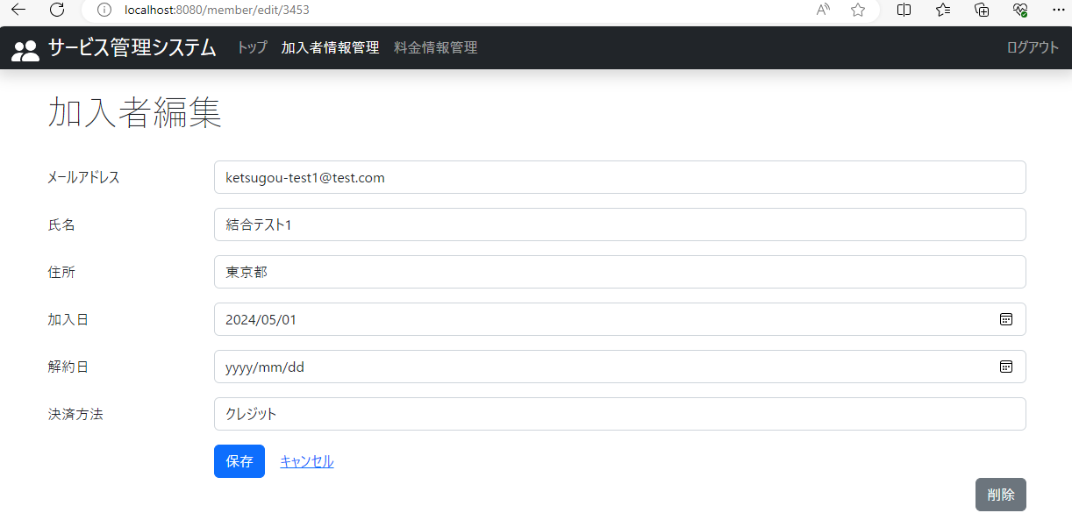

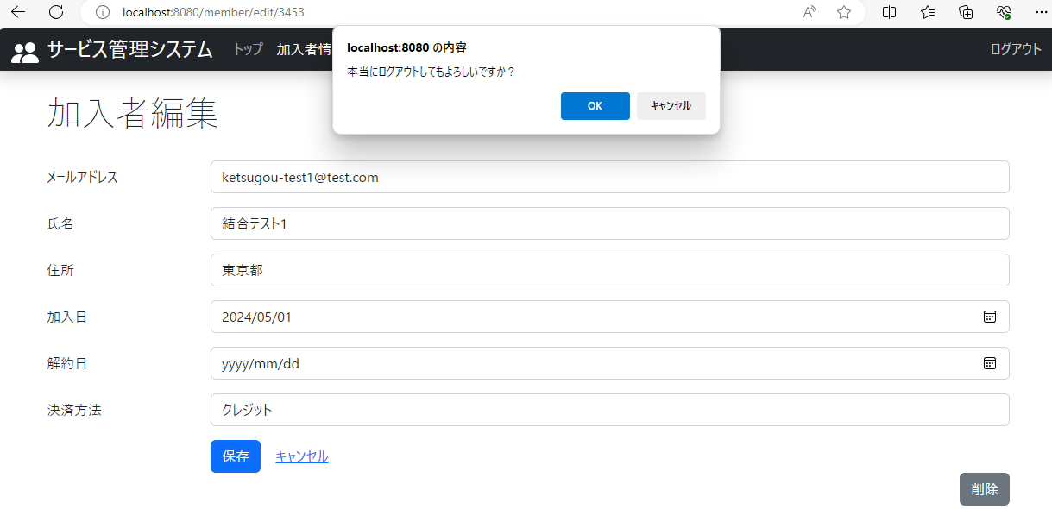

13．確認画面が表示され、「本当にログアウトしてもよろしいですか？」とメッセージが、その右下にOKボタンとキャンセルボタンが表示されていること。

 | 14．加入者編集画面：ナビバーのログアウトリンクをクリック後、OKボタンをクリック

14．ログイン画面が表示され、タイトル下部に「ログアウトしました。」とメッセージが表示されていること。

 | 15．加入者編集画面：ナビバーのログアウトリンクをクリック後、キャンセルボタンをクリック

15．確認画面が非表示になり、加入者編集画面がそのまま表示されていること。

16～18
2024-05-22
 | 16．料金検索画面：ナビバーのログアウトリンクをクリック

16．確認画面が表示され、「本当にログアウトしてもよろしいですか？」とメッセージが、その右下にOKボタンとキャンセルボタンが表示されていること。

 | 17．料金検索画面：ナビバーのログアウトリンクをクリック後、OKボタンをクリック

17．ログイン画面が表示され、タイトル下部に「ログアウトしました。」とメッセージが表示されていること。

 | 18．料金検索画面：ナビバーのログアウトリンクをクリック後、キャンセルボタンをクリック

18．確認画面が非表示になり、料金検索画面がそのまま表示されていること。

19～21
2024-05-22
 | 19．料金検索結果画面：ナビバーのログアウトリンクをクリック

19．確認画面が表示され、「本当にログアウトしてもよろしいですか？」とメッセージが、その右下にOKボタンとキャンセルボタンが表示されていること。

 | 20．料金検索結果画面：ナビバーのログアウトリンクをクリック後、OKボタンをクリック

20．ログイン画面が表示され、タイトル下部に「ログアウトしました。」とメッセージが表示されていること。

 | 21．料金検索結果画面：ナビバーのログアウトリンクをクリック後、キャンセルボタンをクリック

21．確認画面が非表示になり、料金検索結果画面がそのまま表示されていること。

22～24
2024-05-22
 | 22．料金新規追加画面：ナビバーのログアウトリンクをクリック

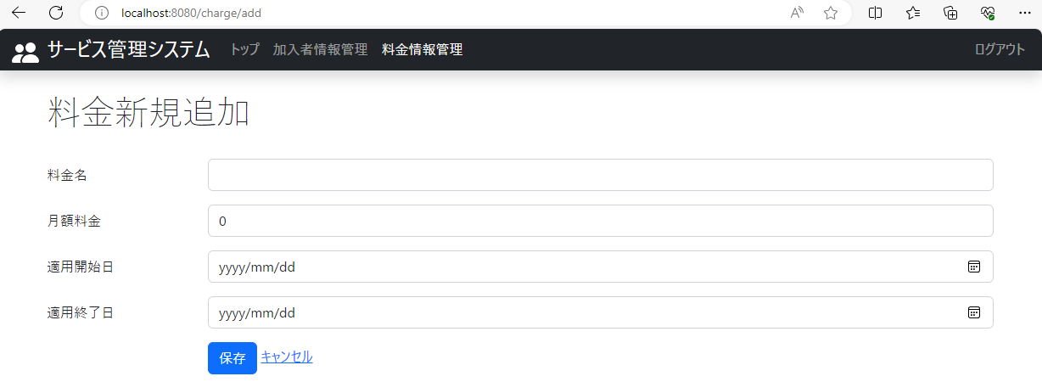

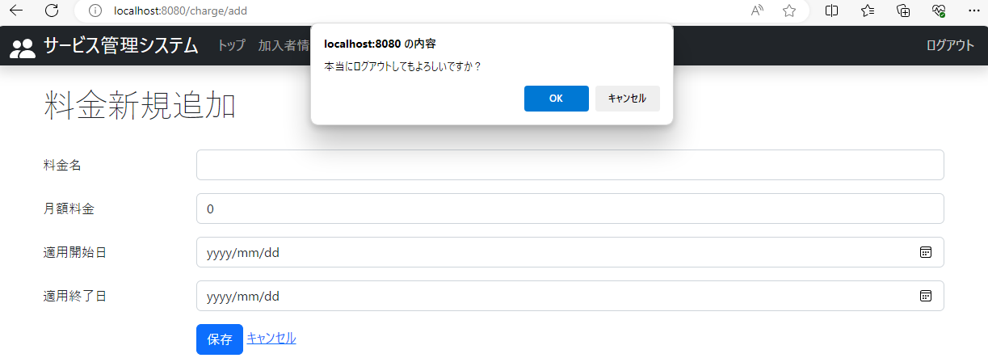

22．確認画面が表示され、「本当にログアウトしてもよろしいですか？」とメッセージが、その右下にOKボタンとキャンセルボタンが表示されていること。

 | 23．料金新規追加画面：ナビバーのログアウトリンクをクリック後、OKボタンをクリック

23．ログイン画面が表示され、タイトル下部に「ログアウトしました。」とメッセージが表示されていること。

 | 24．料金新規追加画面：ナビバーのログアウトリンクをクリック後、キャンセルボタンをクリック

24．確認画面が非表示になり、料金新規追加画面がそのまま表示されていること。

25～27
2024-05-22
 | 25．料金編集画面：ナビバーのログアウトリンクをクリック
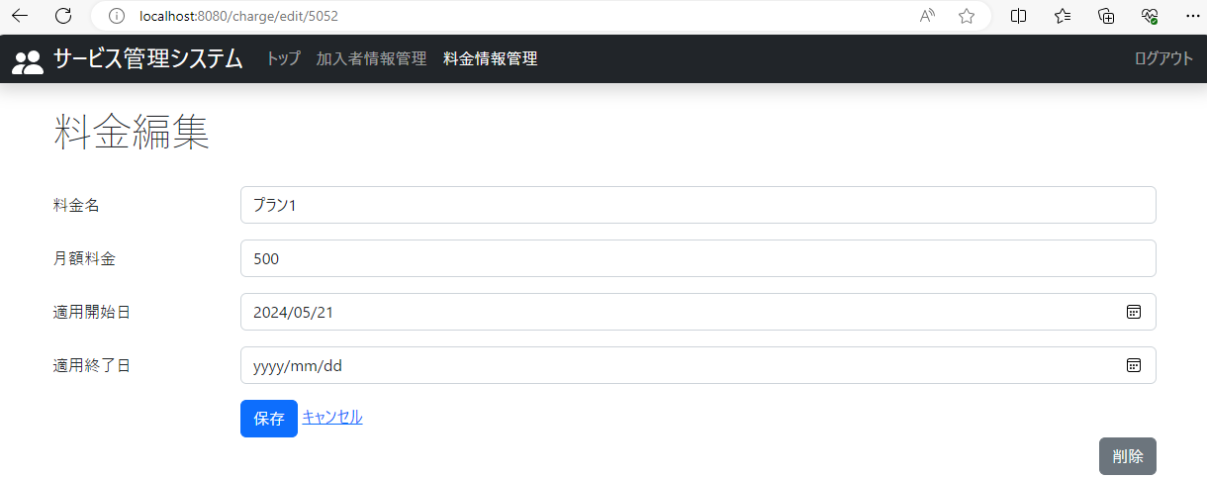

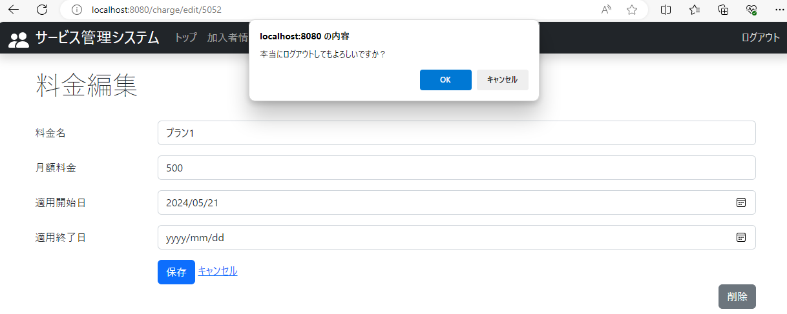

25．確認画面が表示され、「本当にログアウトしてもよろしいですか？」とメッセージが、その右下にOKボタンとキャンセルボタンが表示されていること。

 | 26．料金編集画面：ナビバーのログアウトリンクをクリック後、OKボタンをクリック

26．ログイン画面が表示され、タイトル下部に「ログアウトしました。」とメッセージが表示されていること。

 | 27．料金編集画面：ナビバーのログアウトリンクをクリック後、キャンセルボタンをクリック

27．確認画面が非表示になり、料金編集画面がそのまま表示されていること。

